SBQ ABR
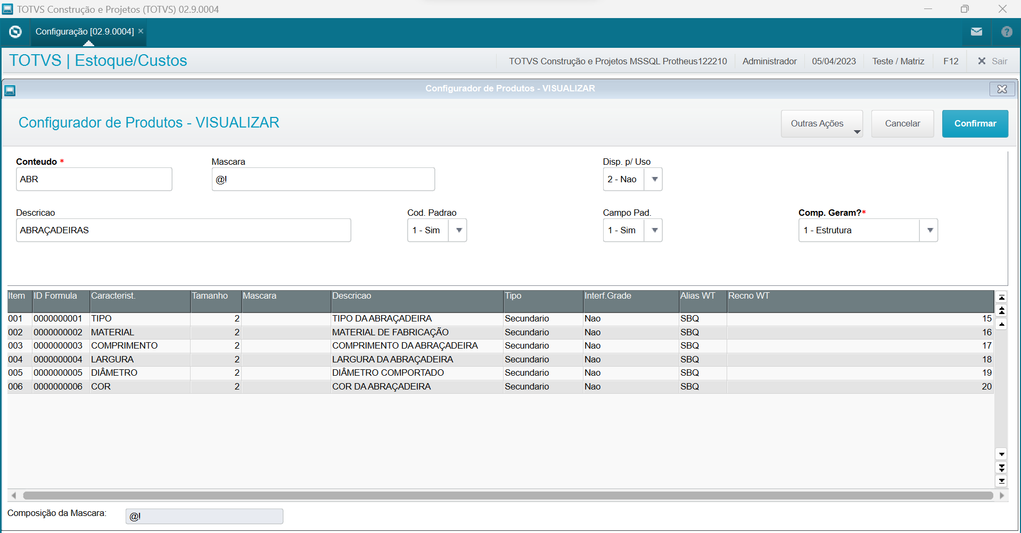
BQ_FILIAL | BQ_BASE | BQ_ITEM | BQ_ID | BQ_CARACT | BQ_TAMANHO | BQ_MASCARA | BQ_DESCR | BQ_PRISEC
01 | ABR | 001 | 0000000001 | TIPO | 2 |  | TIPO DA ABRAÇADEIRA | 2
01 | ABR | 002 | 0000000002 | MATERIAL | 2 |  | MATERIAL DE FABRICAÇÃO | 2
01 | ABR | 003 | 0000000003 | COMPRIMENTO | 2 |  | COMPRIMENTO DA ABRAÇADEIRA | 2
01 | ABR | 004 | 0000000004 | LARGURA | 2 |  | LARGURA DA ABRAÇADEIRA | 2
01 | ABR | 005 | 0000000005 | DIÂMETRO | 2 |  | DIÂMETRO COMPORTADO | 2
01 | ABR | 006 | 0000000006 | COR | 2 |  | COR DA ABRAÇADEIRA | 2

